使い方
「電力使用量みえるちゃん」の使い方
みんな電力の
マスコットキャラクター
はちべえくん

以下１～３の手順で「電力量30分値ファイル」を読み込んでから、電力使用量シートをご確認ください。

※ご不明な点がござましたら、みんな電力法人カスタマー・サポート（bizcustomer@minden.co.jp）までお問い合わせください。

1
法人マイページにログインし、
電力量30分値ファイルを
ダウンロードしてください。
2
ダウンロードしたZIPから
CSVファイルを取り出し、
1つのフォルダにまとめます。
3
下のボタンをクリックして、
2でまとめたフォルダを選択し、
ファイルを読み込みます。

法人マイページ
（請求書確認ページ）≫
フォルダイメージ
電力量30分値ファイル
読み込み

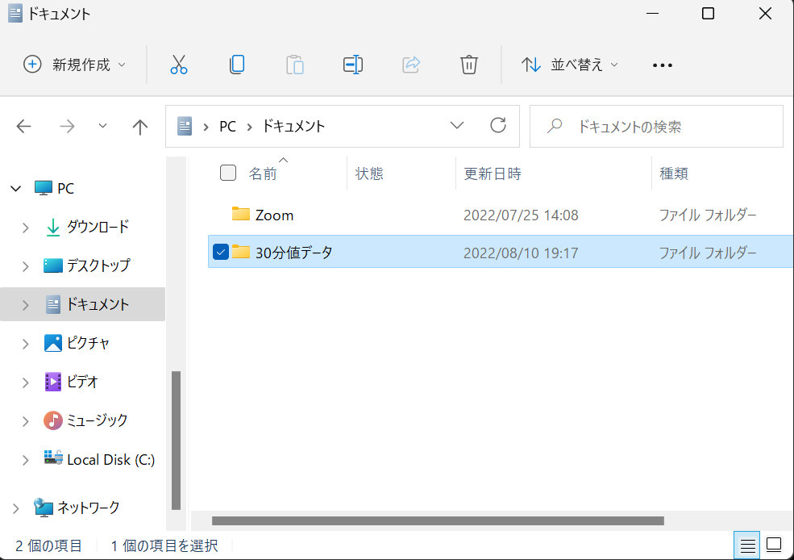

■法人マイページ（請求書確認ページ）にログインできない方は以下URLをご確認ください。
■上のボタンはマクロを使用しています。
■ボタンをクリックしても作動しない場合は、マクロの設定状況をご確認ください。

https://minden.co.jp/biz/faq#faq253
■電力使用量を確認する年月の「電力量30分値ファイル」をダウンロードしてください。
■「電力量30分値ファイル」は月次更新です。検針日の翌日以降に会員ページでご確認いただけます。
■「みんな節電Biz（節電協力金制度）」に参加中で、節電量の目安を確認したい場合は、2022年7月4日から7月8日
の期間を含む「電力量30分値ファイル」をダウンロードしてください。
■みんな電力をご利用ではない期間の電力使用量は抽出いただくことができません。

■フォルダの場所や名前は任意でかまいません。
■ZIPから取り出したCSVファイルは加工・編集などせず、そのままフォルダに格納してください。

年
■本データは、月初から月末までをひと月として、電力使用量を合計しています。
地点ごとに定められた検針期間（請求書上の月の期間）とは異なる場合がございます。
■「電力量30分値ファイル」を取り込んでいない期間はデータが表示されません。
電力使用量 (年：月次データ）
電力使用量を確認する「供給地点特定番号」と「対象年」を選択してください。
供給地点特定番号
需要者名
対象年 | 年度
（kWh）
 | ご使用量(kWh)
0 | 0
1900-01-31 | 0
1900-02-28 | 0
1900-03-31 | 0
1900-04-30 | 0
1900-05-31 | 0
1900-06-30 | 0
1900-07-31 | 0
1900-08-31 | 0
1900-09-30 | 0
1900-10-31 | 0
1900-11-30 | 0

月
電力使用量 (月：日次データ）
電力使用量を確認する「供給地点特定番号」と「対象年月」を選択してください。
供給地点特定番号
■「電力量30分値ファイル」を取り込んでいない期間はデータが表示されません。
需要者名
対象年月 | 月度
(kWh)
 | ご使用量(kWh)
0 | 0
1900-01-01 | 0
1900-01-02 | 0
1900-01-03 | 0
1900-01-04 | 0
1900-01-05 | 0
1900-01-06 | 0
1900-01-07 | 0
1900-01-08 | 0
1900-01-09 | 0
1900-01-10 | 0
1900-01-11 | 0
1900-01-12 | 0
1900-01-13 | 0
1900-01-14 | 0
1900-01-15 | 0
1900-01-16 | 0
1900-01-17 | 0
1900-01-18 | 0
1900-01-19 | 0
1900-01-20 | 0
1900-01-21 | 0
1900-01-22 | 0
1900-01-23 | 0
1900-01-24 | 0
1900-01-25 | 0
1900-01-26 | 0
1900-01-27 | 0
1900-01-28 | 0
1900-01-29 | 0
1900-01-30 | 0

日
■「電力量30分値ファイル」を取り込んでいない期間はデータが表示されません。
■みんな電力が節電量を計算する際は、節電前の電力使用量として「ベースライン」を設定します。
「ベースライン」はお客さまがみんな節電Bizに参加したタイミングによって異なります。
■本シートでは、「ベースライン」の代替として、「簡易ベースライン」をご確認いただけます。
「簡易ベースライン」とは、2022/7/4～2022/7/8の5日間の電力使用量で、16時から20時までの
使用量が多い4日間の平均値のことをいいます。
■「簡易ベースライン」は、2022/7/4～2022/7/8のデータを取り込んでいない場合、
またはこの期間にみんな電力のご利用がない場合は、データが表示されません。
電力使用量 (日：30分毎データ）
電力使用量を確認する「供給地点特定番号」と「対象年月日」を選択してください。
供給地点特定番号
需要者名
対象年月日 | 簡易ベースライン

(kWh)
 | 簡易ベースライン | 1900/1/0 | 1900/1/0 | 1900/1/0
0:00:00 | 0 | 0 | 0 | 0
0:30:00 | 0 | 0 | 0 | 0
1:00:00 | 0 | 0 | 0 | 0
1:30:00 | 0 | 0 | 0 | 0
2:00:00 | 0 | 0 | 0 | 0
2:30:00 | 0 | 0 | 0 | 0
3:00:00 | 0 | 0 | 0 | 0
3:30:00 | 0 | 0 | 0 | 0
4:00:00 | 0 | 0 | 0 | 0
4:30:00 | 0 | 0 | 0 | 0
5:00:00 | 0 | 0 | 0 | 0
5:30:00 | 0 | 0 | 0 | 0
6:00:00 | 0 | 0 | 0 | 0
6:30:00 | 0 | 0 | 0 | 0
7:00:00 | 0 | 0 | 0 | 0
7:30:00 | 0 | 0 | 0 | 0
8:00:00 | 0 | 0 | 0 | 0
8:30:00 | 0 | 0 | 0 | 0
9:00:00 | 0 | 0 | 0 | 0
9:30:00 | 0 | 0 | 0 | 0
10:00:00 | 0 | 0 | 0 | 0
10:30:00 | 0 | 0 | 0 | 0
11:00:00 | 0 | 0 | 0 | 0
11:30:00 | 0 | 0 | 0 | 0
12:00:00 | 0 | 0 | 0 | 0
12:30:00 | 0 | 0 | 0 | 0
13:00:00 | 0 | 0 | 0 | 0
13:30:00 | 0 | 0 | 0 | 0
14:00:00 | 0 | 0 | 0 | 0
14:30:00 | 0 | 0 | 0 | 0
15:00:00 | 0 | 0 | 0 | 0
15:30:00 | 0 | 0 | 0 | 0
16:00:00 | 0 | 0 | 0 | 0
16:30:00 | 0 | 0 | 0 | 0
17:00:00 | 0 | 0 | 0 | 0
17:30:00 | 0 | 0 | 0 | 0
18:00:00 | 0 | 0 | 0 | 0
18:30:00 | 0 | 0 | 0 | 0
19:00:00 | 0 | 0 | 0 | 0
19:30:00 | 0 | 0 | 0 | 0
20:00:00 | 0 | 0 | 0 | 0
20:30:00 | 0 | 0 | 0 | 0
21:00:00 | 0 | 0 | 0 | 0
21:30:00 | 0 | 0 | 0 | 0
22:00:00 | 0 | 0 | 0 | 0
22:30:00 | 0 | 0 | 0 | 0
23:00:00 | 0 | 0 | 0 | 0
23:30:00 | 0 | 0 | 0 | 0

